상품제안서
니베아 울트라 보습 3호(바디+립+핸드) | 상품코드: S20470

 |  |  |  |  |  |  | 02-713-8555 | www.synergygift.co.kr
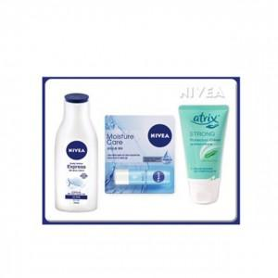

【상세/제작정보】

【인쇄/포장옵션】 | 라벨지 / 기본종이상자

【공급단가】 | 수량 | 30~ | 100~ | 300~ | 1,000~ | 3,000~
*VAT별도 | 단가 | 8,250원 | 8,050원 | 7,720원 | 7,520원 | 7,320원

【상품 URL】 | https://www.synergygift.co.kr:443/src/goods_detail.php?gdno=20470

